Feuil1
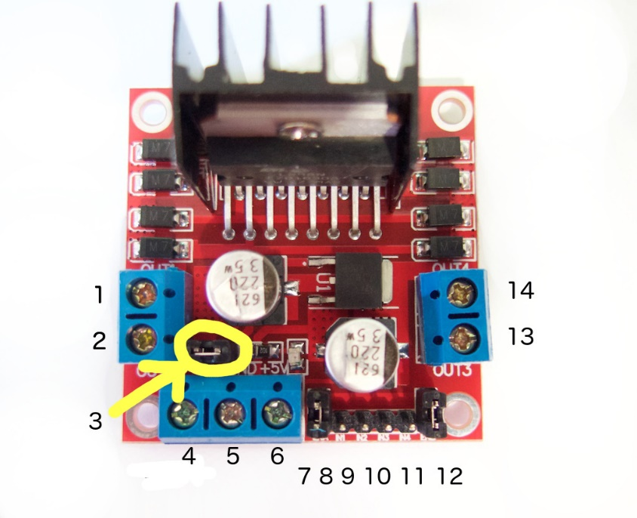
 | arduino mega | pont H | Légende:
moteur1: |  |  | 1 | A+
M- |  | 2 | 2 | A-
M+ |  | 1 | 3 | 12V Jumper, enable 5v regulator
VCC(5v) |  |  | 4 | VCC 12V-35V
GND |  |  | 5 | GND
CH. A | 21 |  | 6 | Vout 5V
CH. B | 20 |  | 7 | MA enble
 |  |  | 8 | in1
moteur3: |  |  | 9 | in2
M- |  | 2 | 10 | in3
M+ |  | 1 | 11 | in4
VCC(5v) |  |  | 12 | MB enable
GND |  |  | 13 | B+
CH. A | 2 |  | 14 | B-
CH. B | 3

Arduino mega <-> pont H moteur 1:
 | 5 | 7
 | 6 | 8
 | 4 | 9

Arduino mega <-> pont H moteur 2:
 | 12 | 7
 | 10 | 8
 | 11 | 9

